Hoja1
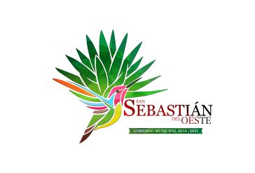
Municipio de San Sebastian del Oeste, Jalisco
Formato del ejercicio y destino de gasto federalizado y reintegros
Al Ejercicio 2019 Trimestre 3
Programa o Fondo | Destino de los Recursos | Ejercicio |  | Reintegro
 |  | DEVENGADO | PAGADO
FONDO DE INFRAESTRUCTURA SOCIAL MUNICIPAL | VARIAS OBRAS DE INFRAESTRUCTURA | $3,982,286.11 | $3,982,286.11 | $-
FONDO DE FORTALECIMIENTO | SEGURIDAD PUBLICA Y ALUMBRADO PUBLICO | $2,543,668.28 | $2,543,668.28 | $-

